画面レイアウト
概要
データの表示およびフィルタ、昇順降順の並び替えを行う。
昇順降順

フィルタ表示ボタン
画面レイアウト

 | - |  | グリッド全体レイアウト

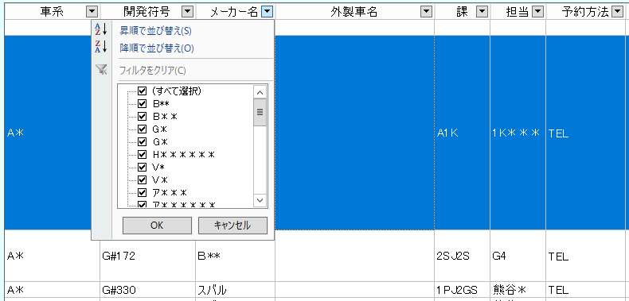
テキストフィルタ
エリア

データ表示エリア

選択フィルタ

 | - |  | 選択フィルタ（テキスト）

 |  | 列に表示されているデータの選択フィルタが表示される。

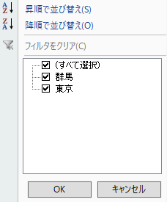

 | - |  | 選択フィルタ（日付）

 |  | データが日付だった場合に以下のように表示される。
 |  | 初期状態は「月」まで表示。さらに「＋」をクリックすると日も表示される。
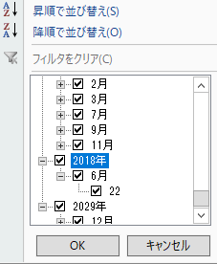

 | - |  | 選択フィルタ（日付_時間）

 |  | データが日付＋時間だった場合に以下のように表示される。
 |  | 初期状態は「月」まで表示。さらに「＋」をクリックすると日・時間を表示。
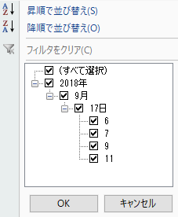

2018/10/09 上期リリース
不具合管理票No.264にて対応。
時間の概念も存在するデータの場合、日までのフィルタでは時間も正しくフィルタ出来なかったため

 | - |  | 選択フィルタ（チェックボックス）

 |  | 各画面によってカスタマイズを行う。
 |  | 例えばチェックがついている状態を「貸出済」
 |  | チェックがついていない状態を「未貸出」としてカスタマイズ可能。

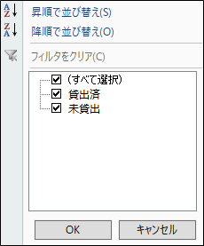

テキストフィルタエリアのテキストボックスへ値を入力すると、入力した文字で該当行の絞り込みを行う。
条件は以下
・入力した文字が"含まれる"
・大文字と小文字の違いは無視する
 | - |  | テキストフィルタ
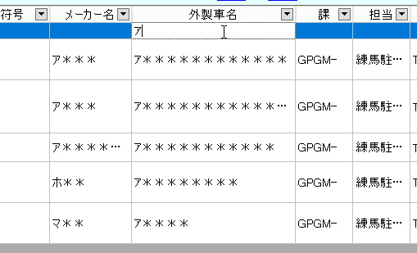

 |  | ※チェックボックスの場合
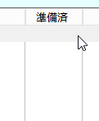

チェックボックス列の場合はフィルタを行えないため、グレーアウトし入力できないようにする。

 | -
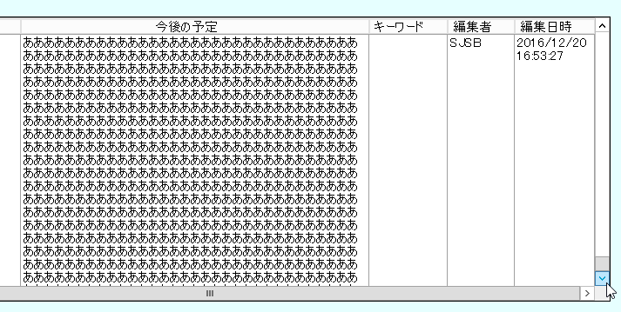
従来のグリッド

従来のグリッドの場合、
データ量がスクロールより多い場合は
下まで表示ができません。

今回のグリッド
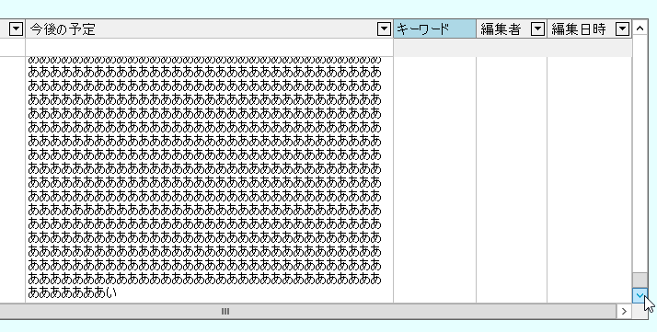

新しいグリッドの場合は、データ量がスクロールより多くても下まで移動が可能です。

今回のグリッド
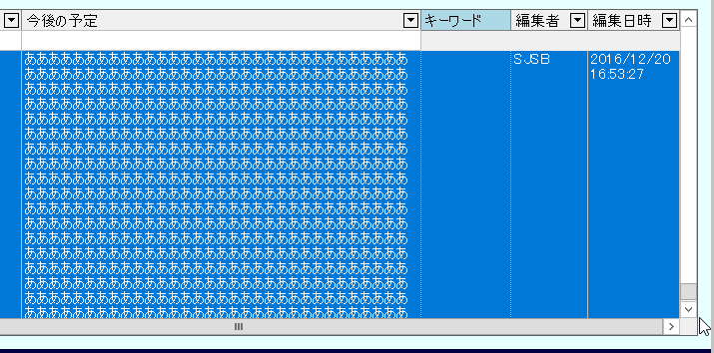

※キーボードの↓キーの場合は
下まで自動的にスクロールが行われませんので、その際はマウスで移動することになります。

